Pregunta 1
\

 | 1.-FORMULACION DEL PROBLEMA |  |  |  | i=1,2,3
 |  |  |  |  | j=1,2,3,4,5
 | Xij = Nro de automoviles distribuidos del camion "i" hazta el centro "j"

 | 2.-FUNCION BJETIVO

 | F.O min z = 100 x11 + 150 x12 +200x13 +140 x14 + 35 x`15 + 50 x21 +70 x22 + 60 x23 +65x24 + 80 x25+40x31 + 90 x32 +100x33 +150 x34 + 130x35
 |  |  |  |  |  | 1km = 10$
 | S.a | X11+X12+x13+x14 +X15= 400
 |  | X21+X22+x23+x24 +X25= 200
 |  | X31+X32+x33+x34 +X35= 150

 |  | x11+ x21+x31=100
 |  | x12+x22+x32 = 200
 |  | x13+x23+x33 = 150 |  |  |  |  | 633000
 |  | x14+xx24+x34 = 160
 |  | X15 +X25+X35 = 140
$$∀x_ij≥0$$

 |  |  | INTERPRETACION : | El costo minimo de asignaacion sera de 633000 $
 |  |  |  | y los centros de distribucion se deben repartir a losdistribuidores de la siguiente manera
 |  |  |  | El centro 1 asginado al distribuidor 1 y respectivamente 4 ,5
 |  |  |  | El centro 2 , asignado al distribuidor 2 y 3
 |  |  |  | El centro 3 asignado al distribuidor 2

PREGUNTA 2
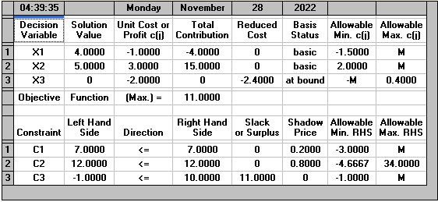

 | SOLUCION INICIAL
 | z * = | 11
 | X1*= | 4
 | X2*= | 5
 | X3*= | 0

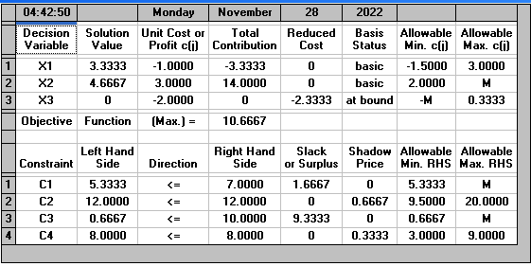

 | inciso A

 | F. O MA z = -x1 + 3x2 -2x3
S.a | 3x1 -x2 +2x3 <= 7
 | (-2*1+4*2<=12)
 | (-4 x1 +3x2 +8x3 <= 10)
 | x1+x2 +x3 <= 8

 | SOLUCION INICIAL |  |  | NUEVA SOLUCION
 | z * = | 11 |  | z * = | 10.6667
 | X1*= | 4 |  | X1*= | 3.3333
 | X2*= | 5 |  | X2*= | 4.6667
 | X3*= | 0 |  | X3*= | 0

 | 3.03% |  | Al agregar la restriccion de este recurso , UNA DISMINUCION DEL 3,03% , disminuyendo los recursos A , y B

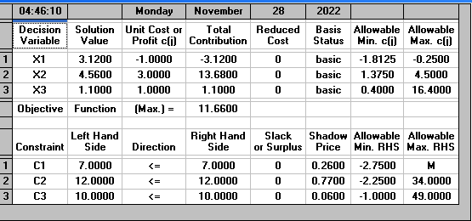
inciciso B
 |  |  |  | F. O MA z = -x1 + 3x2 +x3
 |  |  | S.a | 3x1 -x2 +2x3 <= 7
 |  |  |  | (-2*1+4*2<=12)
 |  |  |  | (-4 x1 +3x2 +8x3 <= 10)

 |  |  |  | NUEVA SOLUCION
 | SOLUCION INICIAL |  |  | z * = | 11 ,6600
 | z * = | 11 |  | X1*= | 3.12
 | X1*= | 4 |  | X2*= | 4.56
 | X2*= | 5 |  | X3*= | 1.1
 | X3*= | 0

 |  | Aumento | 6%

 |  | Si se supone o se plantea esta nueva f.o , el beneficio aumenta en un 6 %, por otra lado se genera 1,1 produccion del tercer rercurs o y una disminucion del primer recurso , la cual es recomendable para la empresa

Se le recomienda a la empresa , usar el cambio del inciso B esto para renovar la Funcion Objetivo le va a generar aumento en las utilizades recibidades por los Recursos , pudiendo a llegar a producir de los recursos de tipo A , B, C. , PARA TENER UN AUMENTO DEL 6%

PREGUNTA 3
1.-FORMULACION DEL PROBLEMA |  |  | i=" 1,2,3,4
 |  |  | j="A,B,C,D
Xij = avion "i" asignado al campo "j"

2,-f.o.
F. O min z = 2x11 +4x12 +2x13 +x14 + x21 + 2x22 +3x23 +2x24 +4x31 +6x32 +2x33 +4x34 +4x41+ 4x42 +x43 +3x44

 | X11+X12+X13+X14 = 1
 | X21+X22+X23++X24=1
 | X31+X32+X33+X34=1
 | X41+X42+X43+X44=1

 | X11+x21+x31+x41+ =1
 | X12+X22+X32+X42 = 1
 | X13+X23+X33+X43 =1
 | X14+X24+X34+X44=1 | SOLUCION : |  | Las horas minimas seran de 8 hrs teniendo la siguiente asignacion :
$$∀x_{ij}≥∅∩x_{ij}∈\{0,1\}$$
 |  |  |  | EL avion 1 esta asignado al campo 4
 |  |  |  | El avion 2 esta asignado al campo 1
 |  |  |  | El avion 3 esta asignado al campo 3
 |  |  |  | El avion 4 esta asignado al campo 2

Pregunta 4
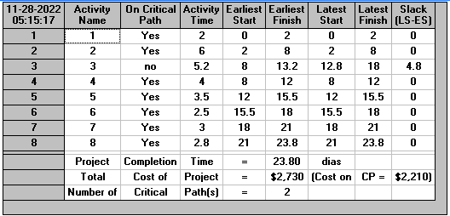
 | a) LA TAREAS QUE NO DEBEN RETRATARSE SON
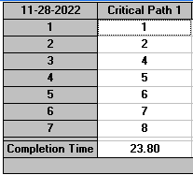
 | La tarea 1,2,4,5,6,7,8

 | b) total en semanas

 | 4.76 | son 4 semanas con 3 dias y 8 horas
 | 3.8

c)cuales son las tareas que pueden retrasarse y ccuanto tiempo pueden retrasarse

LA ACTIVIDAD QUE SE RETRAZA SERA LA TAREA 3 CON UN TIEMPO DE 5 DIAS Y 2 HORAS

D) El costo del proyecto es de :2730 u.m

